关系图
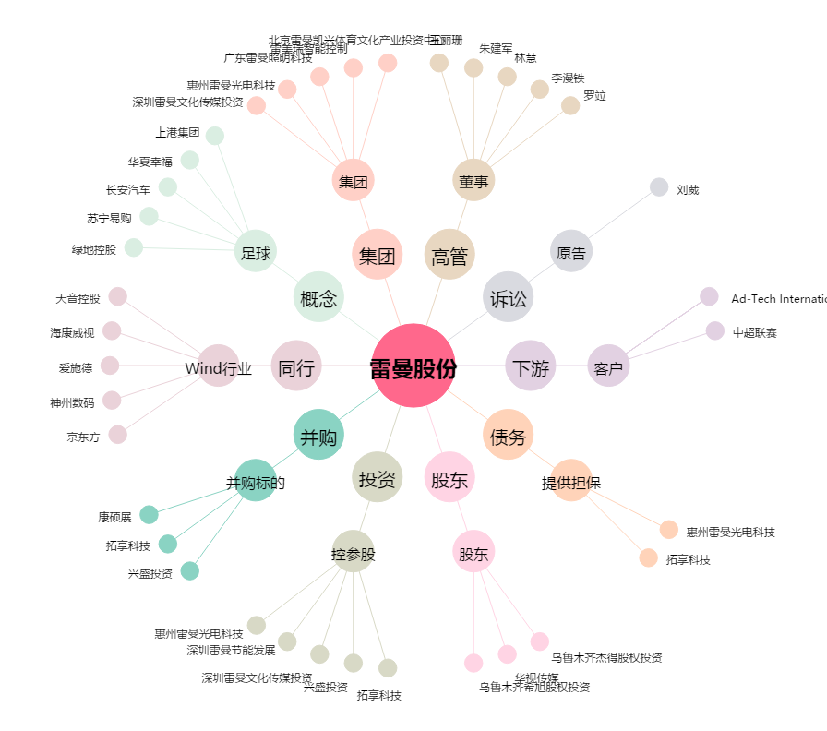
雷曼股份[300162.SZ] - 关系概览图

